20200213_01
以下吹き出しの条件をみたしながら、オレンジ枠の高さを調節したいです。
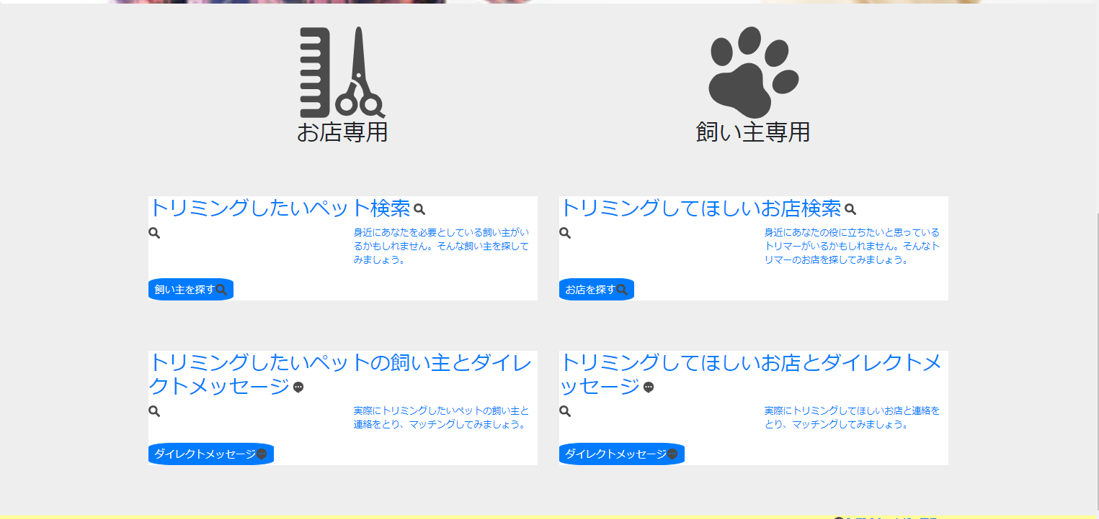

高さを揃えたい
高さを揃えなくていい

高さを揃えたい

高さを揃えなくていい
高さを揃えたい

高さを揃えたい

20200217_01
レスポンシブ対応イメージ

▼ | 1
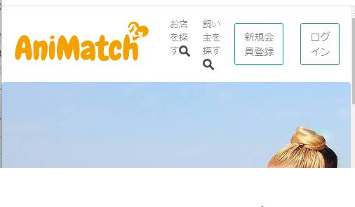
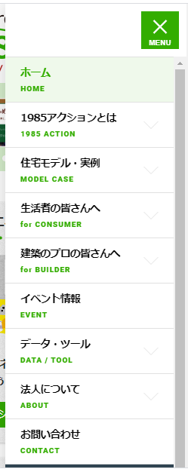

widthがある幅までいったとき、ナブバートグルで対応。

文字が横に並んでしまう。

▼ | 2
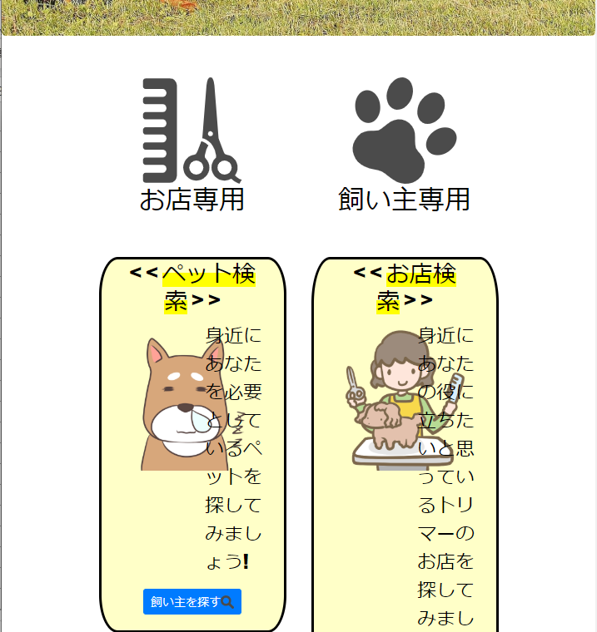
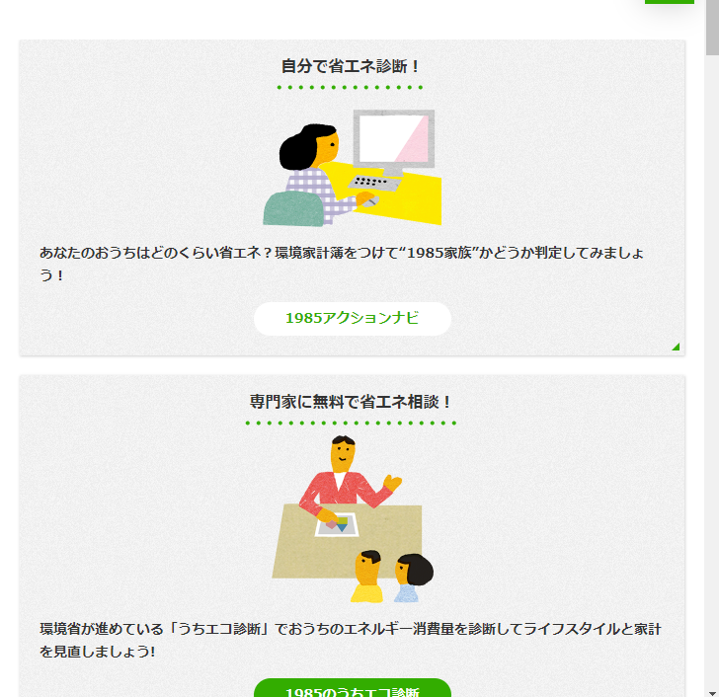

文字、画像のレイアウトが崩れる。

widthがある幅までいったとき、flexを解除対応。

▼ | 3
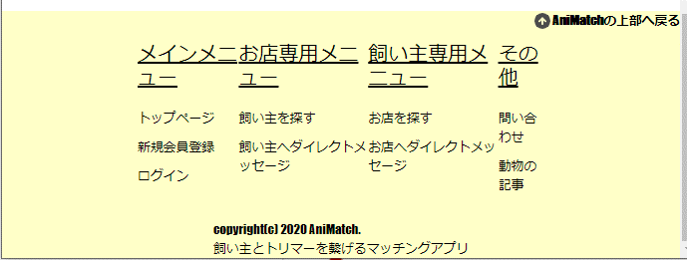
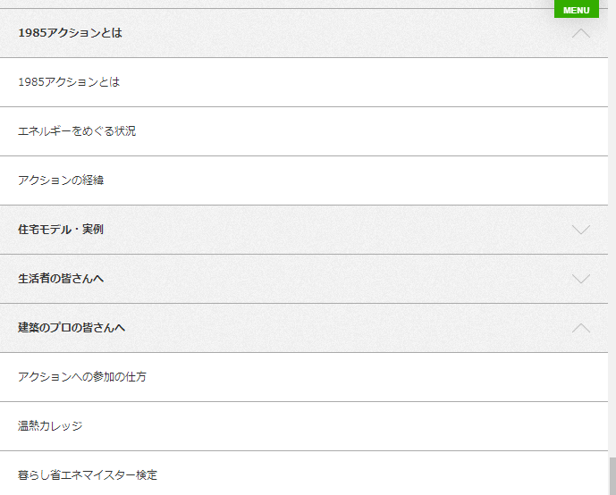

widthがある幅までいったとき、右のようなレイアウトが表示されるように修正対応。
文字が崩れる。

